상품제안서
아폴리스 고급 쥬트 에코백 | 상품코드: F21783

 |  |  |  |  |  |  | 02-412-0044 | www.easy1.co.kr
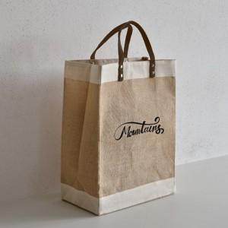

【상세/제작정보】 | 인쇄 사이즈에 따라 비용이 추가 됩니다. ★ 황마 재질 특성상 황마 섬유의 부스러기의 날림이 발생할 수 있어, 옷감에 묻어날 수 있습니다.

【인쇄/포장옵션】 | 실크 / 포장불가능

【공급단가】 | 수량 | 200~ | 500~ | 1,000~ | 3,000~ | 5,000~
*VAT별도 | 단가 | 4,270원 | 4,110원 | 3,960원 | 3,810원 | 3,660원

【상품 URL】 | https://dev.easy1.co.kr:443/src/goods_detail.php?gdno=21783

